Gr A - Efekt P_U02 - Ocena 3.0
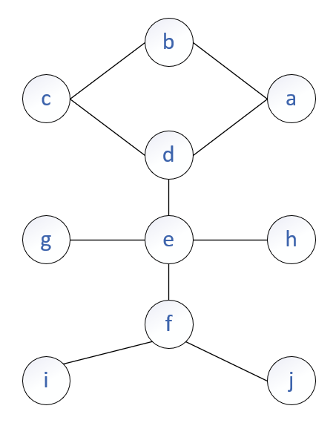
Macierz sąsiedztwa
 | a | b | c | d | e | f | g | h | i | j
a | 0 | 1 | 0 | 1 | 0 | 0 | 0 | 0 | 0 | 0 |  | a | b | c | d | e | f | g | h | i | j
b | 1 | 0 | 1 | 0 | 0 | 0 | 0 | 0 | 0 | 0 | time1 | 1 | 0 | 3 | 2 | 6 | 7 | 15 | 18 | 8 | 11
c | 0 | 1 | 0 | 1 | 0 | 0 | 0 | 0 | 0 | 0 | time2 |  |  | 4 | 5 | 14 | 10 | 16 |  | 9 | 12
d | 1 | 0 | 1 | 0 | 0 | 0 | 0 | 0 | 0 | 0 | time3 |  |  |  |  | 17 | 13
e | 0 | 0 | 0 | 1 | 0 | 1 | 1 | 1 | 0 | 0 | p | b | -1 | d | a | d | e | e | e | f | f
f | 0 | 0 | 0 | 0 | 1 | 0 | 0 | 0 | 1 | 1 | visited | true | true | true | true | true | true | true | true | true | true
g | 0 | 0 | 0 | 0 | 1 | 0 | 0 | 0 | 0 | 0
h | 0 | 0 | 0 | 0 | 1 | 0 | 0 | 0 | 0 | 0
i | 0 | 0 | 0 | 0 | 0 | 1 | 0 | 0 | 0 | 0
j | 0 | 0 | 0 | 0 | 0 | 1 | 0 | 0 | 0 | 0

